Tabelle1
checkliste easy jet
Bagage à main
UN bagage à main n’excédant pas les dimensions maximales de 45 x 36 x 20 cm, poignées et roues comprises.
• il n’existe aucune restriction de poids pour le bagage à main dans les limites du raisonnable.
• les sacs à main doivent être placés à l’intérieur de votre unique bagage à main autorisé.

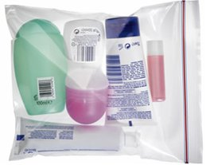
bagage à main | sachet transp max. 20x20cm
écharpe fine | max 10 produits de max. 100 ml:
pull et gilet | creme main
t shirt | creme visage
chemisier | gel douche
pantalon pantacourt | shampooing
sous vet | laque - gel
chaussettes | gel hydroalcolique
nuisette | parfum
2 ème chaussures: | demaquillant + lotion
tong ou ballerines | dentifrice
gan de toilette | mascara
maillot de bain | labello
carte identite | solaire
billets avion | deo | Liquides dans les bagages à main
boules Kies | (anti moustique) | le liquide doit se trouver dans un récipient d’un volume maximum de 100 ml
lunettes soleil |  | Tous les récipients doivent pouvoir être aisément placés dans un sac en plastique transparent .
tel + chargeur | coton demaq
argent | coton tige
medocs: | lime ongles
paracetamol ou | brosse a dents
ibuprofène | poudre
sparadrap | tampons / serviettes | LAISSER UN PEU DE PLACE DANS LA VALISE
chewing gum | mouchoirs / masque | POUR LE SHOPPING :)

